牌局内
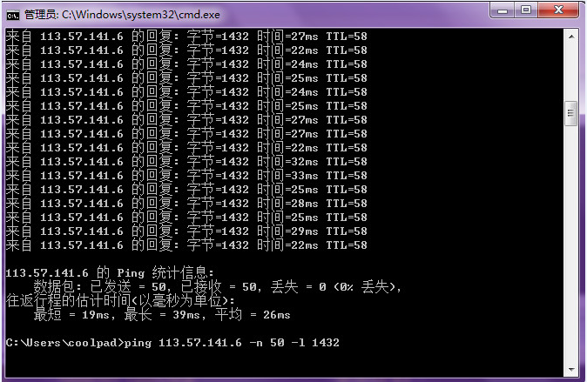
德州allin test
Software Version
Hardware Version
Date
Tester
Device Lable
Case Version |  | 1.1
Test Result | Total | Pass | Fail | Block | Not Test
 | 32 | 32 | 0 | 0 | 0

Back |  | 王者德扑部落 Test Case
编号 | 模块 | 标题 | 测试方法 | 期望结果 | 测试结果 | Bug ID | 备注
1.1 | 开局 | 快速开局 | 1.点击‘我要组局’选择普通牌局，输入牌局名称，设置人数，时间，大小盲等后选择‘选择开局’/‘现在开始’ | 快速局被创建 | P
1.2 |  | 快速开局 | 1.点击‘我要组局’选择SNG局，输入牌局名称，设置人数，时间，大小盲等后选择‘选择开局’/‘现在开始’ | SNG局被创建 | P
1.3 |  | 快速开局 | 1.点击‘我要组局’选择奥马哈局，输入牌局名称，设置人数，时间，大小盲等后选择‘选择开局’/‘现在开始’ | 奥马哈局被创建 | P
1.4 |  | 快速开局 | 1.点击‘我要组局’选择大菠萝，输入牌局名称，设置人数，时间，大小盲等后选择‘选择开局’/‘现在开始’ | 大菠萝局被创建 | P
1.5 |  | 快速开局 | 1.点击‘我要组局’选择推推乐，输入牌局名称，设置人数，时间，大小盲等后选择‘选择开局’/‘现在开始’ | 推推乐局被创建 | P
2.1 | 房主功能 | Straddle牌局（外）设置时开启/关闭 | 1.组建设置牌局时候开启，游戏开始后，可以实现开启该功能 2.组建设置牌局时候关闭，游戏开始后，可以实现关闭该功能 |  | P
2.2 |  | Straddle牌局中（内）开启/关闭 | 1.不开启Straddle开局,游戏开始后，中途开启/取消都能一一对应实现开启和取消该功能 |  | P
2.3 |  | MUCK牌局（外）设置时开启/关闭 | 1.组建设置牌局时候开启，游戏开始后，可以实现开启该功能 2.组建设置牌局时候关闭，游戏开始后，可以实现关闭该功能 |  | P
2.4 |  | Muck牌局中（内）开启/关闭 | 1.不开启Muck开局,游戏开始后，中途开启/取消都能一一对应实现开启和取消该功能 |  | P
2.5 |  | 保险模式 | 1,开牌局设置保险模式 | 玩家游戏中all in 达到条件的情况下可以出发保险 | P
2.6 |  | 不开启保险模式 | 1.开拍局设置不开启保险模式 | 玩家游戏中不会触发保险 | P
2.7 |  | 房主功能菜单 | 1.点击牌桌左上角‘三’ 2.选择房主功能进入 | 左上角菜单能正常打开，可用进入到房主功能，弹出房主功能窗口 | P
2.8 |  | 牌局延时 | 1.创建房间，进入房主功能 2,选择牌局延时，30,60,90,120分钟不保存设置 | 牌局剩余时间无增加，且无钻石消耗 | P
2.9 |  | 牌局延时 | 1.创建房间，进入房主功能 2,选择牌局延时，30,60,90,120分钟保存设置 | 牌局剩余时间增加对应时间，钻石消耗正确 | P
2.10 |  | 控制带入 | 1.创建部落牌局，部落中有3-5个俱乐部。开启控制带入。 2.玩家A分别加入3-5个俱乐部，玩家选择入桌选择其中一个俱乐部带入 | 对应的俱乐部收到带入申请 | P
2.11 |  | 控制带入 | 3，取消控制带入，A玩家选择二次带入 | 带入成功，不需要俱乐部批准，自助带入成功 | P
2.12 |  | 控制带入 | 4，取消控制带入后，玩家B选择其中一个俱乐部带入 | 带入成功，不需要俱乐部批准，自助带入成功 | P
2.13 |  | 控制带入 | 5，再次开启控制带入，玩家A选择再次带入 | 对应的俱乐部收到带入申请 | P
2.14 |  | 控制带入 | 6，玩家C选择其中一个俱乐部选择带入 | 对应的俱乐部收到带入申请 | P
2.15 |  | 暂停游戏 | 创建牌局，游戏未开始，选择暂停游戏，取消暂停 | 游戏可以被暂停，取消暂停成功 | P
2.16 |  | 暂停游戏 | 创建牌局，游戏开始，选择暂停游戏，取消暂停 | 游戏可以被暂停，取消暂停成功 | P
2.17 |  | 解散牌局 | 游戏未开始，解散牌局 | 可以直接被解散，解散后弹出战绩页面 | P
2.18 |  | 解散牌局 | 游戏进行中解散牌局 | 提示该一手结束后该牌局被解散。且当前一手结束后，牌局解散成功，解散成功后弹出战绩页面 | P
3.1 | 表情 | 简单表情 | 发送普通表情。发送不同的普通表情 | 用户玩家之间可以正常看到所发送的表情 | P
3.2 |  | 收费表情 | 发送收费表情给其他玩家 | 用户间可以正常看到所发送的表情，表情正确，声音正常 | P
3.3 |  | 收费表情 | 发送1个收费表情给其他玩家 | 德州币扣费正常准确无误 | P
3.4 |  | 收费表情 | 发送多个收费表情给其他玩家 | 德州币扣费正常准确无误 | P
4.1 | 语音 | 录制发送语音 | 玩家录制超短语音1秒，然后立即松开 | 提示语音消息过短 | P
4.2 |  | 录制发送语音 | 玩家录制语音并发送 | 房间内玩家都可以收听到所发送语音且清晰 | P
4.3 |  | 录制发送语音 | 玩家录制语音消息，然后向上滑动取消录制 | 语音录制成功，随后取消成功 | P
4.4 |  | 录制发送语音 | 多个玩家同时录制，发送语音，参差交错 | 录制语音时，不会听到其他人语音消息，语音不会重叠 | P
4.5 |  | 录制发送语音 | 观众席玩家录制语音消息并发送 | 房间内玩家都能收听到所发送语音且清晰，且有玩家语音消息提示在底部 | P

创建锦标赛
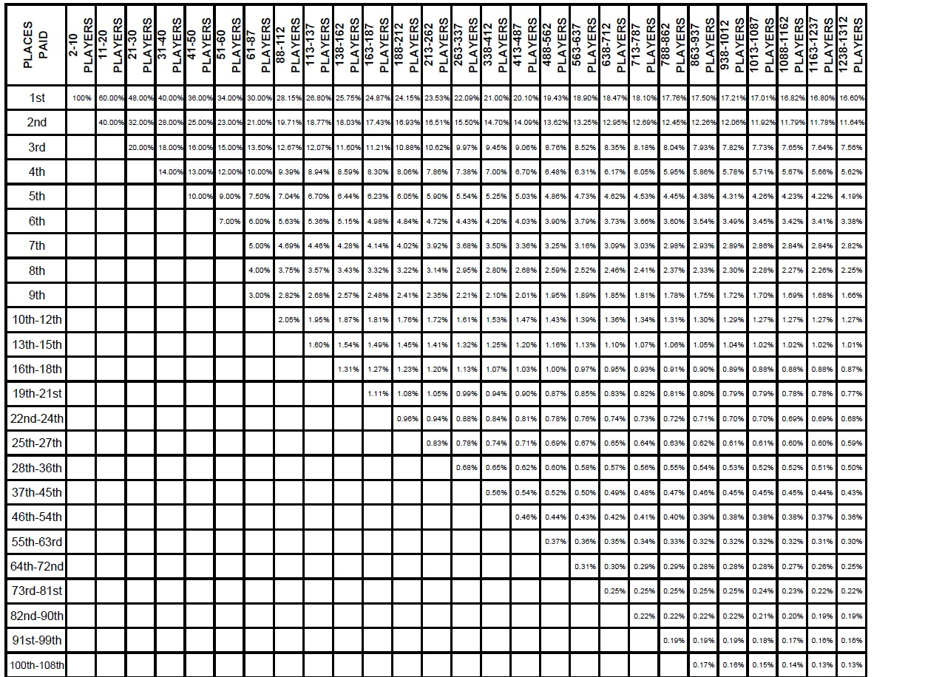
德州allin test
Software Version
Hardware Version
Date
Tester
Device Lable
Case Version |  | 1.0
Test Result | Total | Pass | Fail | Block | Not Test
 | 0 | 0 | 0 | 0 | 0

 |  | 王者德扑注册 Test Case
编号 | 模块 | 标题 | 测试步骤 | 期望结果 | 测试结果 | Bug ID | 备注
1.1 | 报名费 | 报名费/创建 | 在网页上创建MTT比赛，设置报名费已经相对应的服务费 | 在APP上查看比赛局，报名费和服务费正确
1.2 |  | 默认报名费 | 玩家报名800的比赛 | 800报名费服务费为80
1.3 |  |  | 设置报名费分别为100-100000（对照报名表） | 对应报名费服务费正确
1.4 |  | 玩家报名扣费 | 玩家选择各个级别的MMT，例如：报名1000级别比赛。报名比赛成功 | 根据各个等级标准，玩家扣除报名费和服务费成功且正确
1.5 |  | 玩家报名费不足 | 测试用户德州币不足（为0），报名比赛 | 给予正确友善的提示金币不足
1.6 |  | MTT被解散或未成功开赛 | 1.玩家选择各个级别的MMT，报名比赛成功 2.取消，或者其他原因比赛被解散 | 系统退换报名费+服务费
2.1 | 盲注 | 创建MTT比赛设置盲注 | 设置普通盲注，随着时间的增加检查盲注递增 | 普通盲注随着普通盲注表按时间递增
2.2 |  | 创建MTT比赛设置盲注 | 设置快速盲注，随着时间的增加检查盲注递增 | 快速盲注随着普通盲注表按时间递增
3.1 | 计分牌 | 默认记分牌100大盲注 | 默认记分牌100大盲注 | 计分牌带入默认为2000
3.2 |  |  | 设置计分牌为10倍大盲注 | 计分牌带入为200
3.3 |  |  | 设置计分牌为20倍大盲注 | 计分牌带入为400
3.4 |  |  | 设置计分牌为30倍大盲注 | 计分牌带入为600
3.5 |  |  | 设置计分牌为50倍大盲注 | 计分牌带入为1000
3.6 |  |  | 设置计分牌为75倍大盲注 | 计分牌带入为1500
3.7 |  |  | 设置计分牌为100倍大盲注 | 计分牌带入为2000
3.8 |  |  | 设置计分牌为150倍大盲注 | 计分牌带入为3000
3.9 |  |  | 设置计分牌为200倍大盲注 | 计分牌带入为4000
3.10 |  |  | 设置计分牌为300倍大盲注 | 计分牌带入为6000
3.11 |  |  | 设置计分牌为400倍大盲注 | 计分牌带入为8000
3.12 |  |  | 设置计分牌为500倍大盲注 | 计分牌带入为10000
4.1 | 开赛时间 |  | 设置开赛时间为10分钟内 | 无法设置，开赛时间必须为当前时间10分钟后
4.2 |  |  | 设置开赛时间为10分钟后 | 可以正常设置
5.1 | 单桌人数 |  | 系统默认人数开局 | 系统默认单桌人数为6人
5.2 |  |  | 设置单桌人数为9开局 | 单桌9人设置成功
5.3 |  |  | 单桌人数未坐满开局
6.1 | 参赛人数 |  | 设置参赛人数为50人，当报名人数超过50，第51人报名 | 超过人数上限的报名无法报名，报名按钮置灰
6.2 |  |  | 设置参赛人数为50人，当报名人数未超过50，第1-50人报名 | 可以正常报名成功
6.3 |  |  | 设置参赛人数为100人，当报名人数超过100，第101人报名 | 超过人数上限的报名无法报名，报名按钮置灰
6.4 |  |  | 设置参赛人数为100人，当报名人数未超过100，第1-100人报名 | 可以正常报名成功
6.5 |  |  | 设置参赛人数为200人，当报名人数超过200，第201人报名 | 超过人数上限的报名无法报名，报名按钮置灰
6.6 |  |  | 设置参赛人数为200人，当报名人数未超过200，第1-200人报名 | 可以正常报名成功
6.7 |  |  | 设置参赛人数为500人，当报名人数超过500，第501人报名 | 超过人数上限的报名无法报名，报名按钮置灰
6.8 |  |  | 设置参赛人数为500人，当报名人数未超过500，第1-500人报名 | 可以正常报名成功
7.1 | 奖励圈 |  | 2人参加MTT比赛 | 第一名获得100%奖励
7.2 |  |  | 11-20人参加MTT比赛 | 第一名获得60% 第二名获得40%
7.3 |  |  | 参照下表

